表格3
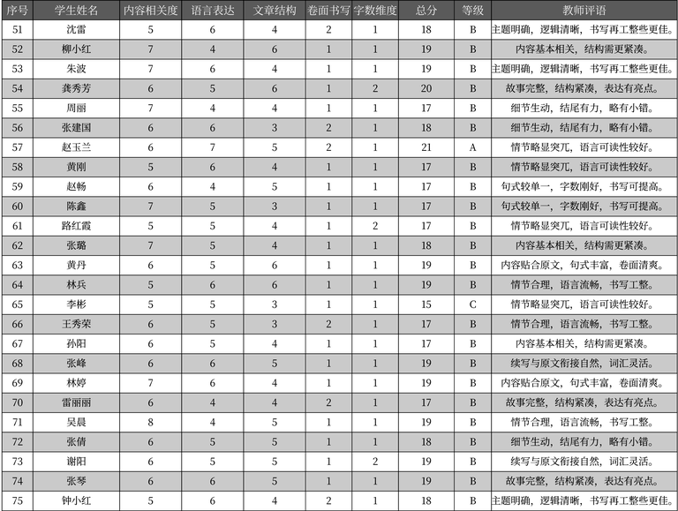
序号 | 学生姓名 | 内容相关度 | 语言表达 | 文章结构 | 卷面书写 | 字数维度 | 总分 | 等级 | 教师评语
51 | 沈雷 | 5 | 6 | 4 | 2 | 1 | 18 | B | 主题明确, 逻辑清晰, 书写再工整些更佳。
52 | 柳小红 | 7 | 4 | 6 | 1 | 1 | 19 | B | 内容基本相关, 结构需更紧凑。
53 | 朱波 | 7 | 6 | 4 | 1 | 1 | 19 | B | 主题明确, 逻辑清晰, 书写再工整些更佳。
54 | 龚秀芳 | 6 | 5 | 6 | 1 | 2 | 20 | B | 故事完整, 结构紧凑, 表达有亮点。
55 | 周丽 | 7 | 4 | 4 | 1 | 1 | 17 | B | 细节生动, 结尾有力, 略有小错。
56 | 张建国 | 6 | 6 | 3 | 2 | 1 | 18 | B | 细节生动, 结尾有力, 略有小错。
57 | 赵玉兰 | 6 | 7 | 5 | 2 | 1 | 21 | A | 情节略显突兀, 语言可读性较好。
58 | 黄刚 | 5 | 6 | 4 | 1 | 1 | 17 | B | 情节略显突兀, 语言可读性较好。
59 | 赵畅 | 6 | 4 | 5 | 1 | 1 | 17 | B | 句式较单一, 字数刚好, 书写可提高。
60 | 陈鑫 | 7 | 5 | 3 | 1 | 1 | 17 | B | 句式较单一, 字数刚好, 书写可提高。
61 | 路红霞 | 5 | 5 | 4 | 1 | 2 | 17 | B | 情节略显突兀, 语言可读性较好。
62 | 张璐 | 7 | 5 | 4 | 1 | 1 | 18 | B | 内容基本相关, 结构需更紧凑。
63 | 黄丹 | 6 | 5 | 6 | 1 | 1 | 19 | B | 内容贴合原文, 句式丰富, 卷面清爽。
64 | 林兵 | 5 | 6 | 6 | 1 | 1 | 19 | B | 情节合理, 语言流畅, 书写工整。
65 | 李彬 | 5 | 5 | 3 | 1 | 1 | 15 | C | 情节略显突兀, 语言可读性较好。
66 | 王秀荣 | 6 | 5 | 3 | 2 | 1 | 17 | B | 情节合理, 语言流畅, 书写工整。
67 | 孙阳 | 6 | 5 | 4 | 1 | 1 | 17 | B | 内容基本相关, 结构需更紧凑。
68 | 张峰 | 6 | 6 | 5 | 1 | 1 | 19 | B | 续写与原文衔接自然, 词汇灵活。
69 | 林婷 | 7 | 6 | 4 | 1 | 1 | 19 | B | 内容贴合原文, 句式丰富, 卷面清爽。
70 | 雷丽丽 | 6 | 4 | 4 | 2 | 1 | 17 | B | 故事完整, 结构紧凑, 表达有亮点。
71 | 吴晨 | 8 | 4 | 5 | 1 | 1 | 19 | B | 情节合理, 语言流畅, 书写工整。
72 | 张倩 | 6 | 5 | 5 | 1 | 1 | 18 | B | 细节生动, 结尾有力, 略有小错。
73 | 谢阳 | 6 | 5 | 5 | 1 | 2 | 19 | B | 续写与原文衔接自然, 词汇灵活。
74 | 张琴 | 6 | 6 | 5 | 1 | 1 | 19 | B | 故事完整, 结构紧凑, 表达有亮点。
75 | 钟小红 | 5 | 6 | 4 | 2 | 1 | 18 | B | 主题明确, 逻辑清晰, 书写再工整些更佳。

